F4.1 Concepto Ajuste_Aprobados
 |  |  |  |  |  |  |  | Código:
 |  |  |  |  |  |  |  | Versión:
ENTIDAD EMISORA DEL CONCEPTO DEL AJUSTE - DISTRITO DE TURBO
AJUSTE PARA PROYECTOS DE INVERSIÓN FINANCIADOS O COFINANCIADOS CON RECURSOS DEL SISTEMA GENERAL DE REGALÍAS APROBADOS

CONCEPTO DEL AJUSTE PARA LOS PROYECTOS DE INVERSIÓN APROBADOS QUE DEBEN SER DECIDIDOS POR LA ENTIDAD O INSTANCIA QUE APROBÓ EL PROYECTO DE INVERSIÓN (ARTÍCULO 4.5.1.2.3. ACUERDO ÚNICO DE COMISIÓN RECTORA). Los ajustes a los proyectos de inversión que versen sobre la modificación del valor total de proyecto, las fuentes de financiación o el cambio de ejecutor, deberán ser sometidos a consideración de la entidad o instancia que aprobó el proyecto de inversión. Este documento contiene el análisis integral de los componentes jurídico, técnico, social, ambiental y financiero sobre los requisitos y soportes de aquellas modificaciones introducidas a proyectos de inversión aprobados, de acuerdo con las variables susceptibles de modificación.

REFERENTES NORMATIVOS Ley 2056 de 2020: Artículos 4, 5, 6, 35, 37,54,5, 57 y 84 Decreto 1821 de 2020: Artículo 1.2.1.2.14. (Modificado y adicionado por el Art. 6 del Decreto 1142 de 2021); 1.2.2.2.1. ( Modificado por el Art. 9 del Decreto 625 de 2022 y el Art. 13 del Decreto 1142 de 2021) y Art. 1.2.4.2.1. (Adicionado por el por el Art. 11 Del Decreto 625 de 2022). Acuerdo Único del SGR o normas que lo modifiquen, aclaren, adicionen o sustituyan.
INFORMACIÓN GENERAL DEL PROYECTO:
NOMBRE DEL PROYECTO: | Construcción de la primera etapa del proyecto Pavimenta tu Barrio en el Distrito de Turbo |  |  |  |  | CÓDIGO BPIN: | 2021058370010
FASE DEL PROYECTO | Fase III-Factibilidad |  |  |  |  | REGIÓN SGR: | Región Eje Cafetero

ENTIDAD QUE PRESENTÓ EL PROYECTO DE INVERSIÓN: | Distrito de Turbo | NOMBRE DE ENTIDAD PROPUESTA EJECUTORA: |  | Empresa de Desarrollo Urbano y Habitat Sostenible del Distrito de Turbo EDUH TURBO |  | SECTOR DE INVERSIÓN EN EL QUE SE CLASIFICA EL PROYECTO: | Transporte
 |  | NOMBRE DE ENTIDAD PROPUESTA PARA CONTRATAR LA INTEVENTORÍA : |  | Empresa de Desarrollo Urbano y Habitat Sostenible del Distrito de Turbo EDUH TURBO |  | SECTOR DE INVERSIÓN DE APOYO: | Transporte
INSTANCIA/ENTIDAD VIABILIZADORA: | Distrito de Turbo | INSTANCIA/ENTIDAD APROBACIÓN: |  | Departamento Antioquia |  | FECHA DE ÚLTIMA DECISIÓN EN EL PROYECTO (aprobación): | 2021-11-25

¿Se ha expedido el acto administrativo que ordena la apertura del proceso de selección o acto administrativo que decreta unilateralmente el gasto con cargo a los recursos asignados? |  | Si |  | ¿El ajuste es presentado por la entidad designada para la ejecución? |  |  | Si
Avance físico del proyecto: |  | 85.25% |  | Avance financiero: |  |  | 72.13%

Número de concepto emitido: | 1 | Fecha de solicitud de Concepto: |  |  |  | Fecha de emisión de Concepto:
 |  | 2024-11-25 |  |  |  | 2024-11-26

ANÁLISIS DE VARIABLES SUSCEPTIBLES DE MODIFICACIÓN A PROYECTOS DE INVERSIÓN APROBADOS.

Variables Susceptibles de Modificación* |  | Variable |  | Aplica/No aplica Requisito | Observaciones
a) Actividades y costos |  | Aumento o disminución de los costos de las actividades existentes |  | Si Aplica | Se incrementa el valor de ciento ochenta y seis millones novecientos veintiún mil cuatrocientos cincuenta y dos pesos ($ 186.921.452). Debido a que el tiempo de ejecución de la obra se extendió por diferentes causas como: factor climático, problemáticas de orden público, afectaciones en vías nacionales que dificultaban el correcto desarrollo logístico para efectuar la entrega de materiales e insumos para ejecución de las actividades. Con base a lo anterior se contempló el tiempo de ejecución por un periodo de 12 meses
 |  | Inclusión de actividades nuevas |  | No aplica
 |  | Cambios definidos en el horizonte de ejecución del proyecto |  | Si Aplica | El proyecto aprobado en el año 2021, solicita en el presente ajuste, la actualización de las vigencias considerando que los tiempos de ejecución se han ampliado debido a las temporadas de lluvias, dificultad en el transporte de insumos y escases en algunos casos de materiales para la construcción de los años 2022 y 2023. Cabe aclarar, que la interventoría es impajaritable, es decir, que no puede impedirse la supervisión técnica, administrativa, financiera, legal y ambienta de la ejecución de las obras civiles; por ende, se necesita ampliar dichos tiempos por un periodo de dos (2) meses más y tener la correcta finalización de las actividades y la posterior liquidación

b) Valor total del proyecto de inversión |  | Incremento del valor total inicial hasta el 50% |  | Si Aplica | El incremento del valor total aprobado para el proyecto del cual se pasó de 19.000.612.959 a $ 21.470.771.630 en el ajuste 2 y en el ajuste 3 se estima pasar a $21.657.693.082, correspondiente a un incremento entre el ajuste 2 y 3 del 13.87% del valor total inicial aprobado del proyecto, equivalente a $2.657.080.123, inferior al valor definido en el acuerdo antes mencionado; dado que, el incremento por el sistema general de regalías (SGR) es hasta el cincuenta por ciento (50%). No obstante, se aclara que los recursos solicitados para el ajuste #3 serán financiados por la fuente de Recursos Propios del Distrito de Turbo.
 |  | Disminución de los montos aprobados |  | No aplica

c) Indicadores de producto |  | Indicadores de producto secundarios |  | No aplica

d) Fuentes de financiación |  | Sustitución de fuentes de financiación del SGR o diferentes a estas |  | No aplica
 |  | Inclusión de fuentes de financiación del SGR o diferentes a estas |  | No aplica
 |  | Modificación de las fuentes ya existentes |  | Si Aplica | La fuente de inversión denominada “RECURSOS PROPIOS - Distrito de Turbo” fue aprobada inicialmente por valor de $85.866.452. Por lo que, actualmente se adicionara el valor de $186.921.452, para un total de fuente de inversión de recursos propios, por la suma de $ 272.787.904. Ahora bien, se debe tener en cuenta, que con la interventoría se continuará garantizando la calidad, cumplimiento y eficiencia del proyecto. Dado que, está se encarga de la supervisión técnica, administrativa y financiera, que asegura que el contrato y las condiciones estipuladas en el proyecto se cumplan de manera adecuada. Por lo que, se tiene establecido, pagar estos servicios de forma mensual por valor de $ 93.460.726, por un periodo de dos (2) meses, para un total de $186.921.452. Recursos económicos, que serán asumidos por la fuente de financiación Distrito de Turbo - Recursos Propios.
...
3. Cuando los ajustes estén relacionados con el cambio de ejecutor o cambio de instancia designada para adelantar la contratación de la interventoría de las que tratan los literales e) y f) del artículo 4.5.1.2.1 del presente Acuerdo, deberán presentarse los siguientes documentos:
c) Comunicación suscrita por el representante legal de la entidad propuesta para ser designada como ejecutora del proyecto de inversión, o por el representante legal de la instancia propuesta para adelantar la contratación de la interventoría, dirigida a la instancia de aprobación del ajuste, en la que manifieste el interés y la voluntad de aceptar dicha designación. |  |  |  | No Aplica

¿La entidad ejecutora o la que presentó el proyecto de inversión adjuntó los documentos soporte establecidos en el artículo 4.5.1.2.5. del Acuerdo Único de Comisión Rectora para la creación y el registro del ajuste en el Banco de Proyectos de Inversión del SGR o el aplicativo dispuesto por el Departamento Nacional de Planeación y los requeridos según procedimiento para dar trámite a los ajustes?

CONCEPTO DEL AJUSTE
De conformidad con el artículo 4.5.1.2.4. del Acuerdo Único de Comisión Rectora, el concepto del ajuste será solicitado por las secretarías técnicas de los OCAD Paz o Regional u oficina de planeación o la que haga sus veces, teniendo en cuenta las reglas: a) Para los proyectos de inversión que para su decisión requirieron Concepto Técnico Único Sectorial, el concepto del ajuste será solicitado a la entidad que lo haya expedido. b) Para los proyectos de inversión que para su decisión no contempló un Concepto Técnico Único Sectorial, el concepto de ajuste deberá ser solicitado a la entidad que viabilizó el proyecto de inversión.
Se deberán analizar las variables a modificar y conceptuar sobre el ajuste para los componentes jurídico, técnico, social, ambiental y financiero.
COMPONENTE JURÍDICO:
En materia de ajustes, el artículo 1.2.1.2.14 del Decreto 1821 de 2020, modificado por el Decreto 1142 de 2021, dispone que con posterioridad a su registro y hasta antes de su cierre, los proyectos de inversión podrán ser susceptibles de ajuste, siempre y cuando las modificaciones introducidas no cambien el alcance de este, entendido como los objetivos generales y específicos, los productos y la localización. Que de conformidad con lo dispuesto en el artículo 1.2.1.2.14 del Decreto 1821 de 2020, modificado por el Decreto 1142 de 2021 y el artículo 4.5.1.2.1 del Acuerdo 7 de 2022, el ajuste requerido se encuentra dentro de las variables “Inclusión de actividades nuevas”, “cambios definidos en el horizonte de ejecución del proyecto”, “Incremento del valor total inicial hasta el 50%” “inclusión de fuentes de financiación del SGR o diferentes a estas”, “Cambios definidos en el horizonte de ejecución del proyecto” y Modificación de las fuentes ya existentes. Sin embargo, el Acuerdo 007 de 2022 del SGR estipula que, existen variables susceptibles de modificación entre las cuales se tiene cambio en actividades y costos que para el presente caso, tendrán como resultado el incremento del valor total aprobado para el proyecto del cual se pasó de 19.000.612.959 a $ 21.470.771.630 en el ajuste 2 y en el ajuste 3 se estima pasar a $ 21.657.693.082, correspondiente a un incremento entre el ajuste 2 y 3 del 13.87% del valor total inicial aprobado del proyecto, equivalente a $2.657.080.123, inferior al valor definido en el acuerdo antes mencionado; dado que, el incremento por el sistema general de regalías (SGR) es hasta el cincuenta por ciento (50%). No obstante, se aclara que los recursos solicitados para el ajuste #3 serán financiados por la fuente de Recursos Propios del Distrito de Turbo. Así mismo en la Ley 80 de 1993 establece en el parágrafo. En los contratos que celebren las entidades estatales se podrá pactar el pago anticipado y la entrega de anticipos, pero su monto
COMPONENTE TÉCNICO:
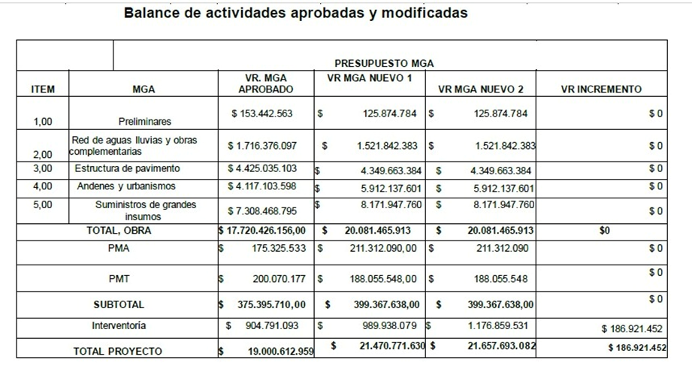 El proyecto consiste en la Construcción de la primera etapa del proyecto Pavimenta tu Barrio en el Distrito de Turbo, tiene como alcance la construcción de 9.031km vías urbanas, y se encuentra en un 92% de avance físico (Preliminares, excavaciones, pavimentación, andenes y suministros), esta obra es parte del plan Distrital para mejorar las principales vías de acceso en la comunidad. (Anexo 2. Certificado avance físico y financiero). Para la ejecución del presente proyecto se ha cumplido con las especificaciones Técnicas de construcción vigentes y normalizadas por el Ministerio de Transporte, el Instituto nacional de Vías – INVIAS, NORMA INV-2013, la Resolución 0330 de 2017 Reglamento técnico RAS, Normas del Operador del Servicio EPM y con las Especificaciones Técnicas, La zona de estudio se encuentra localizada en el municipio de Turbo, Departamento de Antioquia. Las vías que se están ejecutando se encuentran en los siguientes barrios: El Bosque, Las Delicias, Juan XXIII, Ciudadela Industrial, Jesús Mora. Sin embargo, se enfrentaron algunos desafíos, tales como: La programación de despachos de concreto premezclado con Argos, al ser el único proveedor en la zona durante el último periodo del 2022 e inicios del 2023, la disponibilidad de mixer era muy baja que sumado a la alta demanda por las obras en ejecución retrasaban los vaciados. Lo cual, limito el avance de la obra generando así con el transcurrir del tiempo alza en los precios del acero, salario mínimo, insumos para la construcción y el premezclado. Lo anterior, conllevo a la solicitud de reajuste de valores 3. No obstante, en la actualidad el fuerte invierno que se ha presentado en diferentes épocas del año 2023 y 2024 ha causado bajo rendimiento de la mano obra en algunas actividades por inconvenientes propios de la zona, dado que las condiciones del terreno no se encuentran aptas para ejecución. (Anexo 3. Cierre total de vías 2023 - 2024) Por lo tanto, estos retrasos incrementaron el tiempo de ejecución

COMPONENTE SOCIAL:
En cuanto al ajuste solidado es importante indicar que no altera las condiciones inicialmente viabilizadas y aprobadas en el proyecto por tanto a nivel social se cumplirá con el objetivo de garantizar la ejecución de este proyecto por medio del cual se intervendrán 9,031 km que disminuirá los tiempos de desplazamiento de las personas, disminuirá el deterioro de los vehículos y los costos de mantenimiento de los mismo y que en definitiva mejora las condiciones de vida de los habitantes del Distrito de Turbo.
COMPONENTE AMBIENTAL:
En cuanto al componente ambiental no afecta para el presupuesto ni los planes de manejo establecidos para garantizar el cumplimiento de la normativa ambiental vigente. Además, teniendo en cuenta que el tiempo de ejecución será realizado por el plazo contractual inicial y es de vital importancia para la entidad contratante velar por la correcta implementación del urbanismo y garantizar el desarrollo sostenible en cada uno de los proyectos vinculados al crecimiento de la infraestructura del Distrito.
COMPONENTE FINANCIERO:
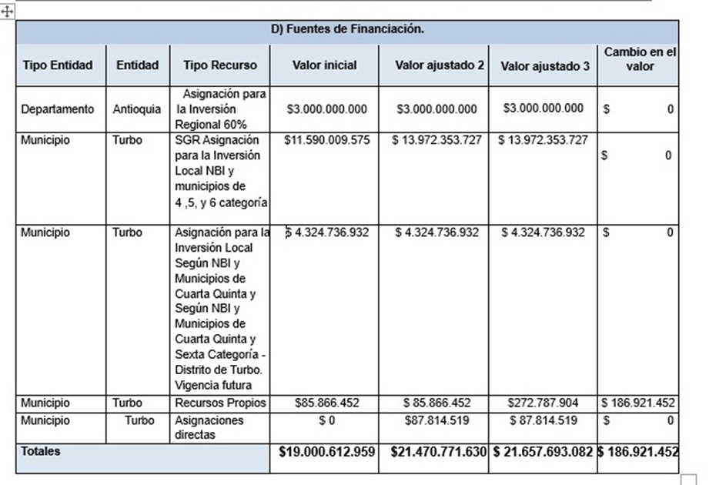 De conformidad con lo dispuesto en el artículo 4.5.1.2.1 del Acuerdo 7 de 2022, el ajuste requerido se encuentra dentro de las variables susceptibles de modificación entre las cuales se tiene cambio en actividades y costos que para el presente caso, tendrán como resultado el incremento del valor total aprobado para el proyecto del cual se pasó de $19.000.612.959 a $ 21.470.771.630 en el ajuste 2 y en el ajuste 3 se estima pasar a $ 21.657.693.082, correspondiente a un incremento entre el ajuste 2 y 3 del 13.87% del valor total inicial aprobado del proyecto, equivalente a $2.657.080.123, inferior al valor definido en el acuerdo antes mencionado; dado que, el incremento por el sistema general de regalías (SGR) es hasta el cincuenta por ciento (50%). No obstante, se aclara que los recursos solicitados para el ajuste #3 serán financiados por la fuente de Recursos Propios del Distrito de Turbo. Con base a lo anterior el ajuste #3 solicitado, es con el fin de poder cubrir una prórroga de tiempo de la interventoría por el periodo de dos (2) meses, que serían el tiempo restante para poder culminar la ejecución del proyecto. Es decir, por valor de $ 93.460.726 mensuales, para un total de $186.921.452
RESULTADO DEL CONCEPTO DEL AJUSTE |  |  |  | FAVORABLE
* Para los proyectos de inversión aprobados por el OCAD CTeI, el concepto del ajuste del que trata el numeral 3 del artículo 4.5.1.2.3. del presente Acuerdo, deberá ser emitido por el ejecutor del proyecto de inversión utilizando el formato señalado en el presente artículo y remitido a la secretaría técnica al momento de la solicitud de creación del ajuste. ** Cuando se requiera cambio de la instancia designada para adelantar la contratación de la interventoría o la designada para la vigilancia de la correcta ejecución del proyecto por el OCAD Paz y OCAD CTeI, según corresponda, eventos en los cuales no se requerirá concepto del ajuste del que trata el numeral 3 del presente artículo para su decisión. ***Cuando el ajuste verse sobre cambio de ejecutor o de instancia designada para adelantar la contratación de la interventoría o la designada para la vigilancia de la correcta ejecución de OCAD Paz y CTeI no se requerirá concepto del ajuste del que trata el numeral 3 del presente artículo para su decisión.
**** Una vez se cuente con concepto del ajuste, la entidad o instancia que aprobó el proyecto de inversión analizará y decidirá sobre la solicitud de ajuste, esta decisión deberá ser consignada en un acto administrativo **** * Cuando un proyecto de inversión haya sido cofinanciado con diversas fuentes de financiación y requiera ajustar el valor total del proyecto o las fuentes de financiación, todas las entidades o instancias que aporten recursos al proyecto de inversión deberán aprobar el respectivo ajuste, atendiendo el orden establecido en el parágrafo 2 del artículo 4.4.2. del presente Acuerdo. ****** Cuando un proyecto de inversión haya sido cofinanciado con diversas fuentes de financiación y requiera ajuste de cambio de ejecutor, la entidad o instancia que lo designó será la responsable de decidir sobre este ajuste, en atención a lo dispuesto en el parágrafo 2 del artículo 4.4.4. del presente Acuerdo.

Condiciones generales para la aprobación de ajustes: *En ningún caso podrán ejecutarse ajustes que no estén debidamente tramitados, registrados o aprobados, según corresponda, en los términos establecidos en el presente Acuerdo. **No procederá el ajuste del proyecto de inversión cuando este implique modificaciones que cambien su alcance, entendido este último como los objetivos generales y específicos, los productos y la localización. *** Cuando el proyecto de inversión se encuentre en ejecución y requiera cambios en su alcance, se deberá dar aplicación a lo dispuesto en el literal j) del artículo 1.2.10.1.4. del Decreto Único Reglamentario del SGR. Para el efecto, la entidad ejecutora deberá determinar la pertinencia de continuar con la ejecución del proyecto, caso en el cual, el supervisor o interventor, según corresponda, certificará que el proyecto podrá continuar sin el ajuste. El documento emitido deberá ser cargado en el aplicativo de seguimiento dispuesto por el Departamento Nacional de Planeación. En el evento en que la entidad ejecutora decida realizar el cierre del proyecto, lo deberá efectuar acorde con el literal c) del parágrafo 2° del artículo 1.2.10.1.1 del citado Decreto.

EMISOR DEL CONCEPTO DE AJUSTE |  |  |  |  |  | Área/dependencia/Cargo
Perfil técnico que realizó concepto: | EDINSON JAVIER CARRILLO BARRIOS |  |  |  |  | Secretaria de Planeación Distrital
 | NOMBRE |  | FIRMA
Representante Legal (o delegado) entidad que emitió CTUS/Viabilizó/Ejecutor del proyecto de inversión (incluye CTeI) (OBLIGATORIO) | ALEJANDRO ABUCHAR GONZÁLEZ |  |  |  |  | Alcalde del Distro de Turbo
...

Listas desplegables
...
GENERALES ADICIONALES PARA VIABILIDAD
6.4.5 Requisitos generales adicionales para proyectos de inversión bajo el esquema de asociación público privada (APP)
6.4.6 Requisitos generales adicionales para proyectos de inversión financiados con los recursos del Acto Legislativo 4 de 2017
6.4.7 Requisitos generales adicionales para proyectos de inversión localizados en resguardos indígenas o territorios colectivos, o que sean presentados por el representante de las comunidades indígenas, negras, afrocolombianas, raizales y palenqueras
6.4.8 Requisitos generales adicionales para proyectos de inversión que contemplen la solicitud de reconocimiento de los costos de estructuración dentro de sus componentes
6.4.9 Requisitos generales adicionales para proyectos de inversión de integración y desarrollo fronterizo
6.4.10 Requisitos generales adicionales para proyectos de inversión presentados por las corporaciones autónomas regionales
6.4.11 Requisitos generales adicionales para proyectos de inversión cofinanciados con recursos del Presupuesto General de la Nación (PGN)
6.5. Requisitos generales para proyectos de inversión tras una situación de desastre o calamidad pública
6.6. Requisitos generales para proyectos de inversión de una calamidad pública en el marco de la declaración de emergencia económica, social y ecológica del Decreto 417 de 2020 y Decreto 637 de 2020.
No aplican requisitos generales adicionales
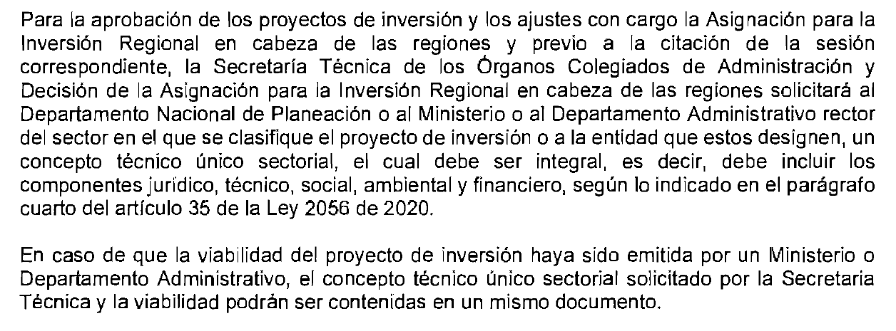
SI
NO

